Sheet1
开单时间 | 开单品种 | 仓位(u) | 杠杆 | 开单形态（2小时） | 开单形态（5小时） | 开单依据 | 收益(u)
2024年12月6日21点25分 | NEIROUSDT | 100u | 20 | 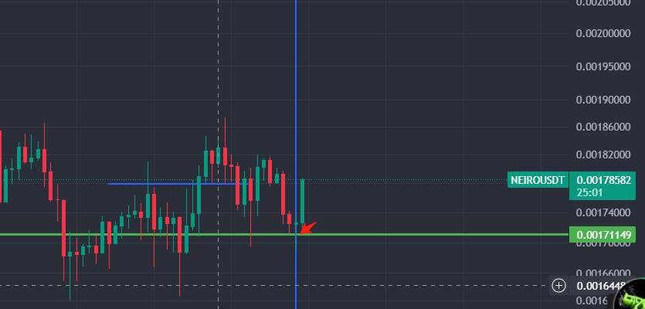 | 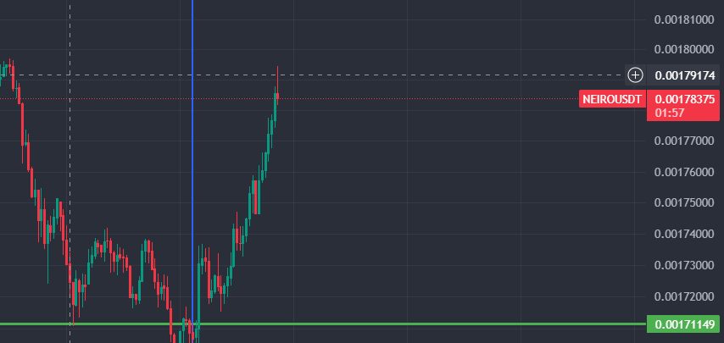 | 2小时有比较大幅度下跌，有吞没形态 1小时，2小时macd均出现减弱的迹象， 处在支撑位，密集成交区 | 60

